Ilustración 1
 | MINISTERIO DE HACIENDA
 | DIRECCIÓN GENERAL DE PRESUPUESTO
 | DIRECCIÓN DE ESTUDIOS ECONÓMICOS Y SEGUIMIENTO FINANCIERO

Ilustración 1. Figuras Impositivas con Mayor Recaudación
En millones de RD$
Transferencias corrientes recibidas de empresas públicas no financieras nacionales
5,000.0
Impuesto sobre la renta proveniente de salarios
5,497.2
Impuesto sobre la Transferencia de Bienes Industrializados y Servicios (ITBIS)
27,456.8
Impuesto sobre la renta de las empresas
22,413.1
Dividendos Banco de Reservas
7,929.3

 | Nota: *Cifras Preliminares.
 | 1.Fecha de imputación al 30/06/2023 // Fecha de registro al 07/07/2023.
 | Fuente: Sistema de Información de la Gestión Financiera (SIGEF).

Mapa 1
 | MINISTERIO DE HACIENDA
 | DIRECCIÓN GENERAL DE PRESUPUESTO
 | DIRECCIÓN DE ESTUDIOS ECONÓMICOS Y SEGUIMIENTO FINANCIERO

 | Mapa 1. Inversión Pública por Provincia
 | (Junio 2023)
 | Valores en millones de RD$

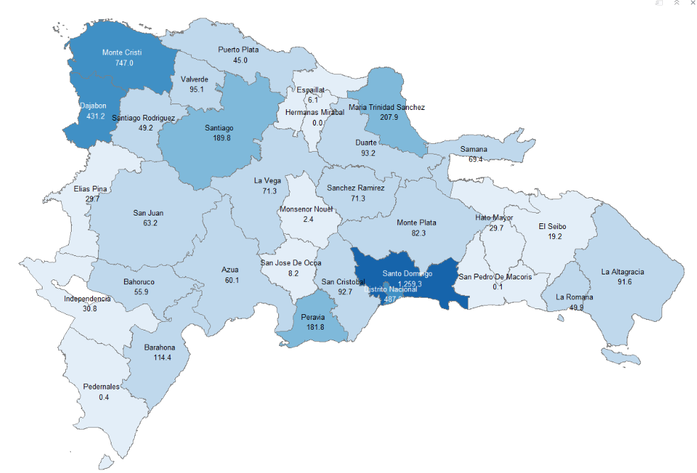

Notas: *Cifras preliminares.
1. Fecha de imputación al 30 de junio 2023 // Fecha de registro al 07 de julio 2023.
Fuente: Sistema de Información de la Gestión Financiera (SIGEF).

Gráfico 2
MINISTERIO DE HACIENDA
DIRECCIÓN GENERAL DE PRESUPUESTO
DIRECCIÓN DE ESTUDIOS ECONÓMICOS Y SEGUIMIENTO FINANCIERO

 | Gráfico 2. Composición del Gasto del Gobierno Central por Finalidad
 | (Junio 2023)
 | Valores en millones de RD$
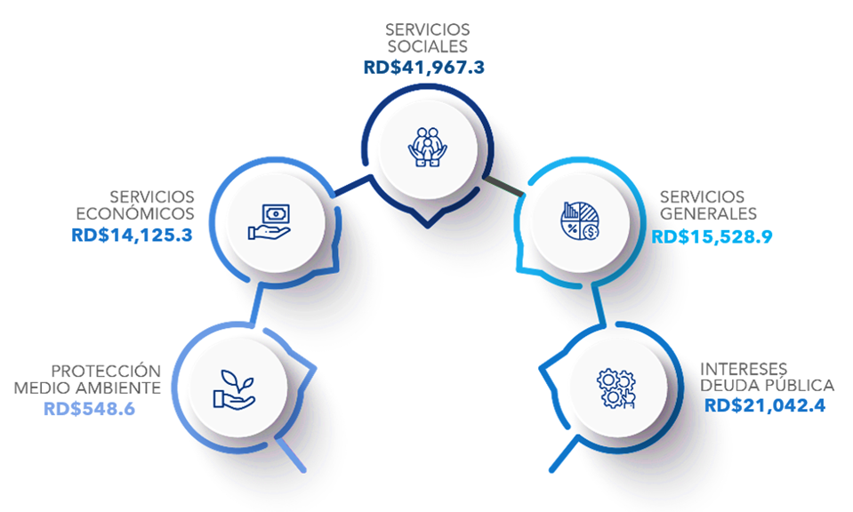

Notas: Cifras preliminares.
1.Fecha de imputación al 30/06/2023 // Fecha de registro al 07/07/2023
Fuente: Sistema de Información de la Gestión Financiera (SIGEF).

